API
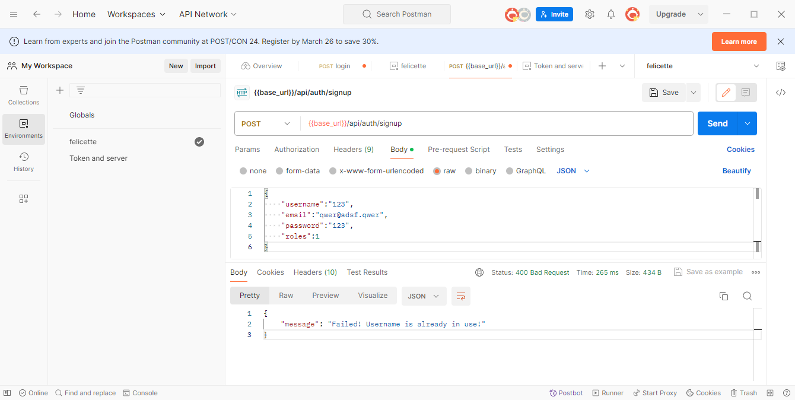
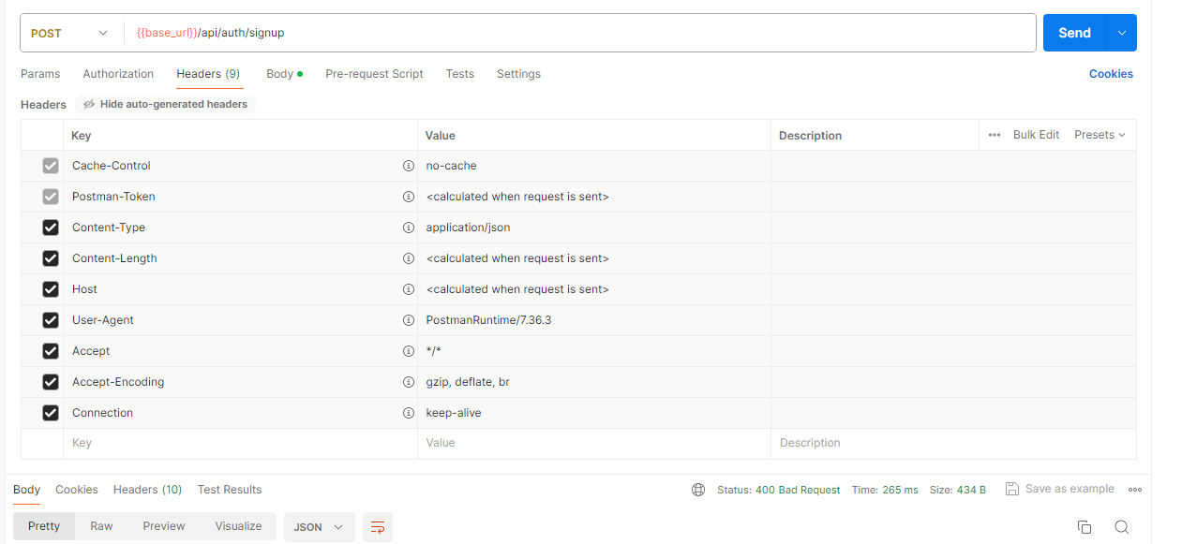
PROJECT |  |  |  | CREATOR | GITHUB
felicette_server |  |  |  | Dinh Phu | https://github.com/PhuFromHell/felicette_server.git

 | PROJECT DESCRIPTION

 | nodemon
 |  |  | npm i --save-dev nodemon
 |  |  | npm run startServer
 | base url
 |  | http://localhost:8080

 |  | API |  |  |  | ROLE | DESCRIPTION
 |  | ../api/test/all |  |  |  | admin | --> lấy danh sách user
 |  | ../api/test/user |  |  |  | user, mod, admin | --> check quyền user
 |  | ../api/test/mod |  |  |  | mod, admin | --> check quyền mod(ơ đây là leeder )
 |  | ../api/test/admin |  |  |  | admin | --> check quyền admin

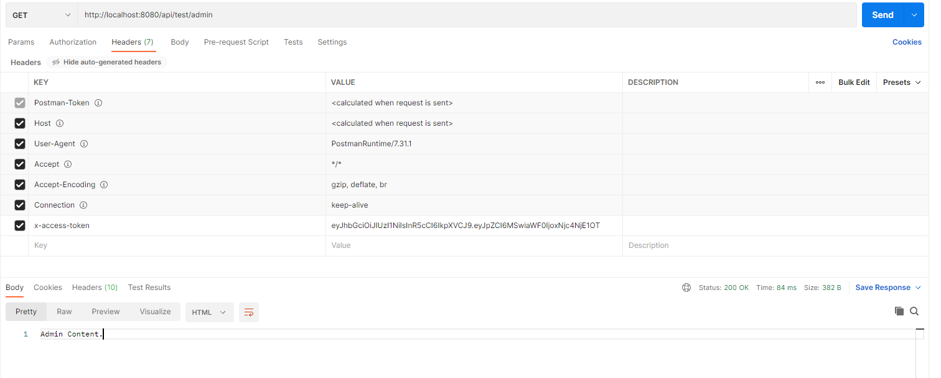

 | sigin
 |  |  | {{base_url}}/api/auth/signin

 |  |  | {
 |  |  | "username": "username",
 |  |  | "password": "123"
 |  |  | }

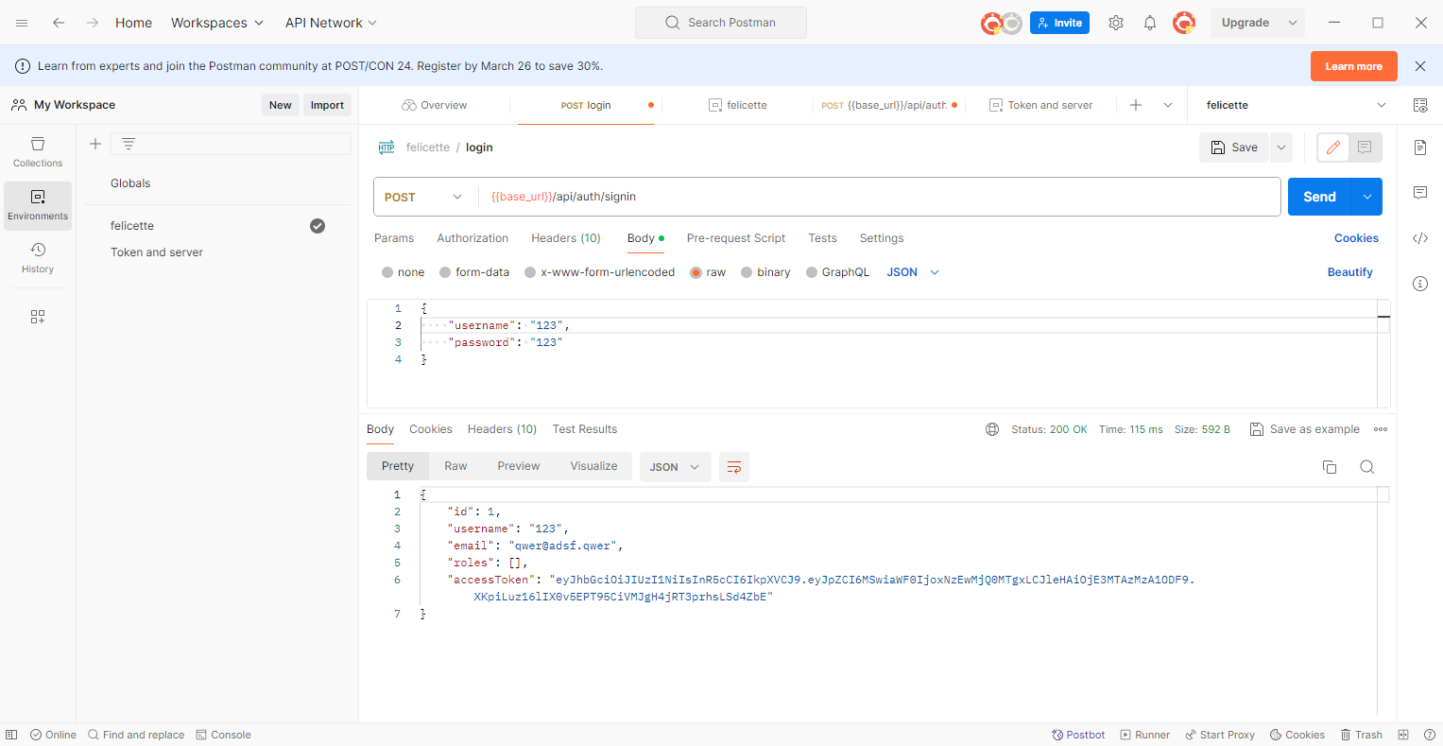

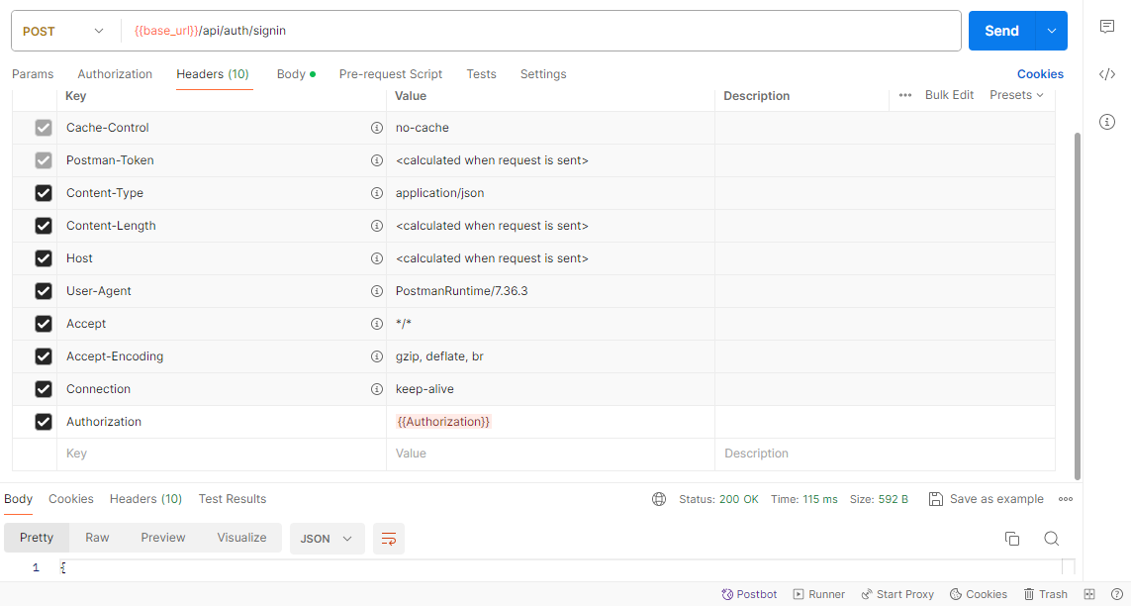

 | sigup
 |  | {{base_url}}/api/auth/signup
 |  | {
 |  | "username":"123",
 |  | "email":"qwer@adsf.qwer",
 |  | "password":"123",
 |  | "roles":1
 |  | }

screen
item manager
pre order

pre order

order management

invoice

packed & delivery

 | id | item name | vendor | quantity | price | color | image

item manager

user manager

vendor manager

dashboard

-Tiếp nhận đơn(PreOrder):

Khách hàng đến cửa hàng hoặc gửi đơn hàng qua các kênh truyền thông như website, điện thoại, email, hoặc ứng dụng di động của cửa hàng.
Thông tin đơn hàng bao gồm số lượng áo, màu sắc, kích cỡ, số và tên muốn in lên áo.
-Xác nhận đơn hàng:

Nhân viên cửa hàng xác nhận thông tin đơn hàng với khách hàng để đảm bảo chính xác và đầy đủ.
Kiểm tra sự khả dụng của sản phẩm trong kho hoặc thực hiện đặt hàng từ nhà cung cấp nếu cần.
-Thiết kế áo bóng đá:

Đưa thông tin về số và tên muốn in lên áo vào mẫu thiết kế.
Khách hàng có thể được yêu cầu xác nhận mẫu thiết kế trước khi tiến hành in.
In ấn:

Chuyển mẫu thiết kế sang bộ phận in ấn.
In số áo và tên theo yêu cầu của khách hàng lên áo bóng đá với chất lượng cao.
Kiểm tra chất lượng:

Kiểm tra áo in để đảm bảo rằng số và tên đã in chính xác và không có lỗi.
Đảm bảo rằng áo bóng đá đáp ứng các tiêu chuẩn chất lượng của cửa hàng.
Đóng gói và giao hàng:

Đóng gói sản phẩm một cách cẩn thận để đảm bảo an toàn trong quá trình vận chuyển.
Giao hàng cho khách hàng hoặc sắp xếp phương tiện vận chuyển để chuyển hàng đến địa chỉ của khách hàng.
Thanh toán và hậu mãi:

Thu tiền từ khách hàng theo hình thức thanh toán đã thỏa thuận.
Cung cấp hỗ trợ hậu mãi cho khách hàng nếu cần thiết, bao gồm việc đổi trả hàng hoặc xử lý các vấn đề kỹ thuật liên quan đến sản phẩm.
Ghi nhận đơn hàng:

Ghi nhận đơn hàng vào hệ thống quản lý để theo dõi tình trạng đơn hàng, tồn kho và doanh số bán hàng.

